MENU
Arkusz kalkulacyjny

Ćwiczenia do wykonania: Część 1 - Podstawy
 |  |  |  | - zadania dodatkowe

1 | Formuła tablicowa | 11 | % ogółu 2 |  | 21 | Wykres 4
2 | Suma.Jeżeli (oceny) | 12 | Suma.Jeżeli, Licz.Jeżeli |  | 22 | Wykres ax+b
3 | Wielkie litery (skróty) | 13 | Suma.Jeżeli, Licz.Jeżeli -2 |  | 23 | Wykres ax2 itd.
4 | Suma.Jeżeli (podzial kolumn) | 14 | Formatowanie |  | 24 | Powierzchnia
5 | Złącz kolumny | 15 | Równanie kwadratowe |  | 25 | Uczniowie2
6 | Jeżeli (skróty) | 16 | Sporzadz wykres |  | 26 | Sklepy
7 | Rok, LUB, Jeżeli | 17 | Szukaj wyniku |  | 27 | Czynsz
8 | Jeżeli , ORAZ | 18 | Wykres 2 |  | 28 | Banany
9 | Dzień, Miesiąc, ROK | 19 | Wykres 3 |  | 29 | Autokomis
10 | % ogółu | 20 | Lokaty, wykres

wykres2
powrót

 | 1. Nauczycielka przeprowadziła w pewnej grupie wiekowej ankietę na temat ulubionej formy wypoczynku i otrzymała następujące wyniki:

 | Ulubiona forma rozrywki | Dziewczynki | Chłopcy
 | gry komputerowe | 2 | 12 | 14
 | kino | 5 | 3 | 8
 | książki | 5 | 1 | 6
 | słuchanie muzyki | 12 | 3 | 15
 | spacer | 4 | 0 | 4
 | sport | 7 | 10 | 17
 | telewizja | 3 | 4 | 7
 |  | 38 | 33 | 71
 | Opracować te wyniki wyliczając wartości procentowe poszczególnych form dla dziewczynek, dla chłopców, oraz wspólnie. Przygotować wykresy kolumnowe dla dziewczynek i chłopców oraz wykres kołowy dla całej grupy.

y=ax+b
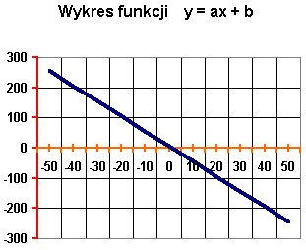
powrót
 | Utwórz tabelę i wykres funkcji y = ax + b, gdzie a = -5 zaś b = 7.
 | Niech x należy do przedziału <-50,50> i zmienia się z krokiem 10.

